Indíce
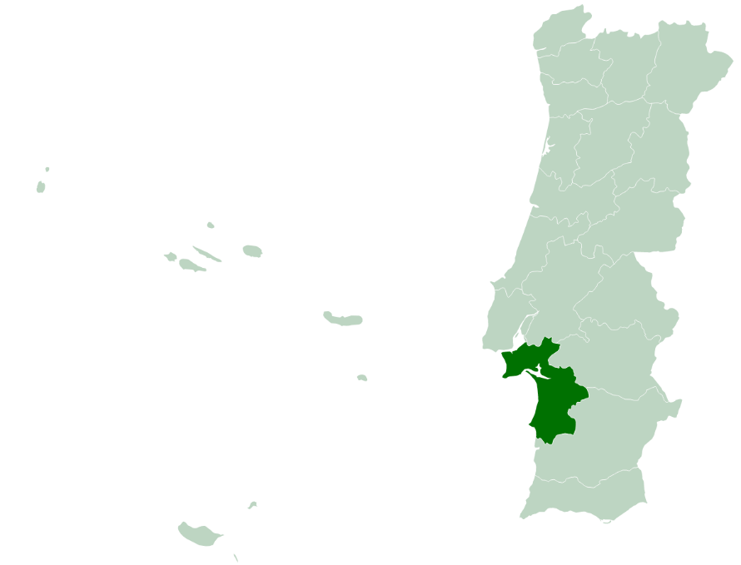
 | Indíce
 | I - Pobreza e Exclusão NUTS II
 | II - Pirâmide Etária
 | III - Território e População
 | IV - Mercado de Trabalho
 | V - Rendimento e Poder de Compra
 | VI -Educação
 | VII -Sáude
 | VIII - Habitação (Censos)
 | VIII - Habitação
 | IX -Proteção Social
 | X - Participação Eleitoral

NOTA: Os dados contidos nesta ficha-síntese foram recolhidos das respetivas fontes oficiais em Março e Abril de 2022. As fontes utilizadas foram: o Instituto Nacional de Estatística (INE); Pordata; Instituto da Segurança Social (ISS); Instituto de Emprego e Formação Profissional (IEFP).

II - Pirâmide Etária
 | ÍNDICE |  | Território e População

Pirâmide Etária - Setúbal (2011/2020)
Pirâmide Etária - Portugal (2011/2020)
 |  |  |  |  |  | -1

Fonte: INE, Estimativas anuais da população residente
Nota: Cálculos próprios para valor distrital
 | Portugal | H - 2011 | M - 2011 | H - 2020 | M - 2020 |  | Setúbal | H - 2011 | M - 2011 | H - 2020 | M - 2020
 | 0 - 4 anos | 250,223 | 239726 | 222,839 | 213195 |  | 0 - 4 anos | 23,300 | 22261 | 20,098 | 19562
 | 5 - 9 anos | 268,433 | 255094 | 227,582 | 217124 |  | 5 - 9 anos | 23,439 | 21937 | 21,108 | 20089
 | 10 - 14 anos | 286,008 | 273416 | 255,492 | 246396 |  | 10 - 14 anos | 23,025 | 22436 | 23,644 | 22721
 | 15 - 19 anos | 285,437 | 273453 | 273,988 | 262453 |  | 15 - 19 anos | 21,789 | 20935 | 23,525 | 22382
 | 20 - 24 anos | 292,447 | 288074 | 285,592 | 278201 |  | 20 - 24 anos | 22,568 | 22327 | 22,748 | 22609
 | 25 - 29 anos | 316,114 | 321381 | 273,621 | 273972 |  | 25 - 29 anos | 25,223 | 25986 | 21,025 | 21705
 | 30 - 34 anos | 365,735 | 383396 | 279,181 | 287071 |  | 30 - 34 anos | 31,321 | 33169 | 21,984 | 23461
 | 35 - 39 anos | 404,797 | 426522 | 313,432 | 336793 |  | 35 - 39 anos | 35,551 | 37004 | 25,859 | 28331
 | 40 - 44 anos | 380,465 | 399264 | 364,276 | 400397 |  | 40 - 44 anos | 29,447 | 30744 | 32,297 | 35815
 | 45 - 49 anos | 376,018 | 402348 | 379,850 | 422968 |  | 45 - 49 anos | 27,757 | 30280 | 32,819 | 36082
 | 50 - 54 anos | 354,921 | 381485 | 351,450 | 393571 |  | 50 - 54 anos | 27,106 | 30248 | 26,997 | 30061
 | 55 - 59 anos | 321,094 | 354952 | 346,405 | 396324 |  | 55 - 59 anos | 25,977 | 29445 | 25,435 | 29849
 | 60 - 64 anos | 297,981 | 335968 | 318,873 | 367558 |  | 60 - 64 anos | 26,258 | 28913 | 24,856 | 29716
 | 65 - 69 anos | 248,090 | 300662 | 286,488 | 341353 |  | 65 - 69 anos | 22,444 | 25689 | 23,365 | 28617
 | 70 - 74 anos | 212,125 | 271125 | 247,693 | 308579 |  | 70 - 74 anos | 18,057 | 21578 | 22,024 | 26537
 | 75 - 79 anos | 179,950 | 255071 | 186,568 | 257377 |  | 75 - 79 anos | 14,031 | 18829 | 16,638 | 21541
 | 80 - 84 anos | 115,077 | 188327 | 136,439 | 211629 |  | 80 - 84 anos | 8,127 | 12728 | 11,218 | 16310
 | 85 e mais anos | 75,522 | 161697 | 108,980 | 224542 |  | 85 e mais anos | 4,914 | 10043 | 7,447 | 14072

-1

